tulos
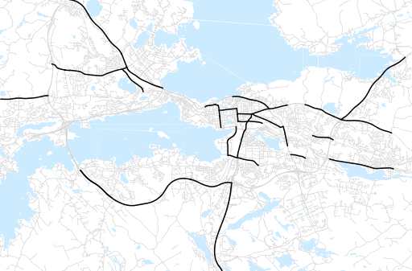
Otsikko | Huhtikuu 2017
Tilasto | liikennesuorite
Laskenta-aineisto | Kuukauden konstruoitu keskivuorokausiliikenne
Laskentajakso | 05.16 - 04.17
Viikonpäivät
Aikaväli
Vertailujakso

 | toukokuu-16 | kesäkuu-16 | heinäkuu-16 | elokuu-16 | syyskuu-16 | lokakuu-16 | marraskuu-16 | joulukuu-16 | tammikuu-17 | helmikuu-17 | maaliskuu-17 | huhtikuu-17
Liikennesuorite | 1,625,104 | 1,623,769 | 1,468,297 | 1,639,404 | 1,651,327 | 1,630,648 | 1,573,556 | 1,509,588 | 1,448,227 | 1,357,099 | 1,528,612 | 1,582,875

Kuukausiraportti

